Hoja1
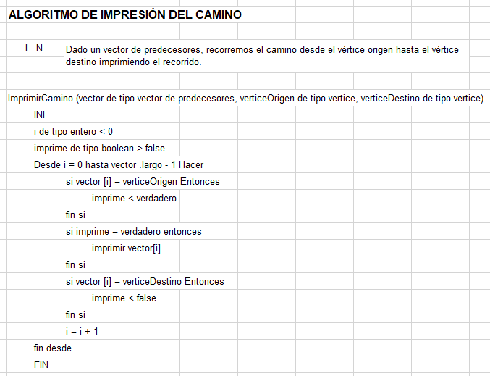
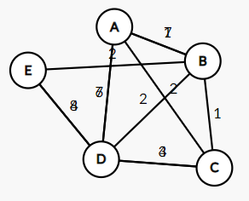
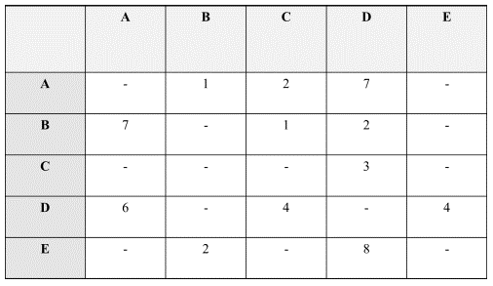
UT4-TD1
 |  |  |  |  |  |  |  |  |  | EJEMPLO:
A

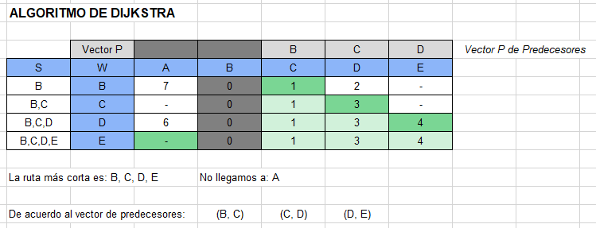
B | Camino más cortos desde B hasta los demás vértices, aplicando Dijksta.
 |  |  |  |  |  |  |  |  | EJEMPLO DE CLASE:
 | DIJKSTRA

 | Iteración | Solución | P = |  |  | B | C | D
 | Nro | S | W | B | A | C | D | E
 | Inicio | B | - | 0 | 7 | 1 | 2 | -
 | 1 | B, C | C | 0 | - | 1 | 3 | -
 | 2 | B, C, D | D | 0 | 6 | 1 | 3 | 4
 | 3 | B, C, D, E | E | 0 | - | 1 | 3 | 4

 | Vector de predecesores: |  | B, C, D, E |  | No llegamos a A

